정보입력-Rev.2
정보입력
건 물 명 | 홍길동빌딩
발 주 자 | 홍길동빌딩 관리단
제출일자 | 2026-07-31
Rev.2
점검대상기간 | 2026년 4월 18일 ~ 2027년 4월 17일
연면적(m2) | 14,999.00 | <= 오피스텔,빌딩,공장등 공동주택제외한 건물인 경우 입력
세대수(세대) |  | <= 공동주택(아파트)만 입력
문서번호 | 999

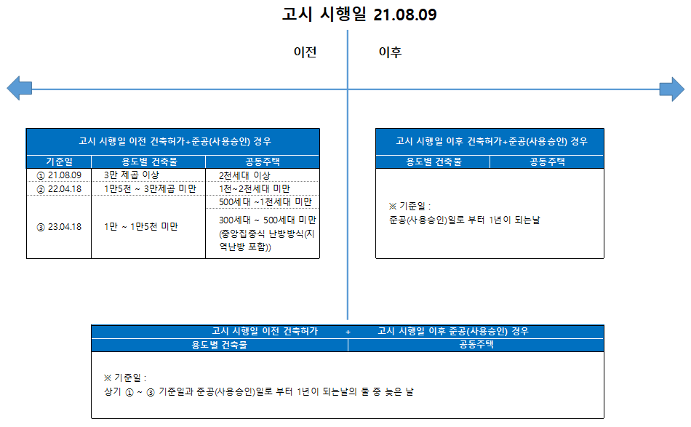
※ 기준일 적용 시 참고

표지-Rev.6
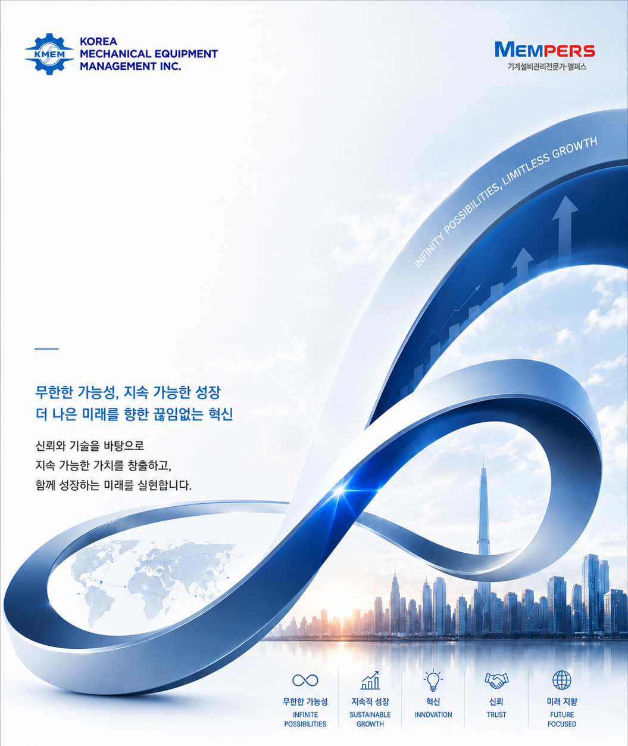
※ Rev.6 26.07.31 건물 전경 사진 삭제 및 표지 디자인 수정 : 건물 전경이 실제 현장과 다르거나 최근 도장이 반영되지
않았다는 컴플레인 다수 접수하여 내부 협의 통해 전경 사진 삭제 및 표지 다자인 전면 수정함.

점검대상기간 :
2026년 4월 18일 ~ 2027년 4월 17일

홍길동빌딩

기계설비
성능점검 보고서

No. :
KMEM-2026-
999
제출일자 :
2026-07-31
발 주 자 :
홍길동빌딩 관리단
발주자 확인 여부
 | 발주자 및 로고 확인 요망!
FALSE
점검업체 :
Tel. 1833-2994
www.kmem.kr

목차
C O N T E N T S

Ⅰ
성능점검 계획서

Ⅱ
성능점검 결과 보고서

Ⅲ
기계설비 성능점검 대상 점검표

Ⅳ
기계설비 시스템 검토

1. 유지관리 지침서의 적정성
2. 기계설비시스템의 작동상태
3. 점검대상 현황표상의 설계값과 측정값의 일치여부

Ⅴ
성능개선 계획 수립

1. 기계설비 내구연수에 따른 노후도
2. 성능점검표에 따른 미흡사항 및 조치필요사항
3. 성능개선 필요성 및 연도별 세부개선 계획

Ⅵ
에너지 사용량 검토

Ⅶ
에너지 절감 방안

